календарь вывода маток (2)
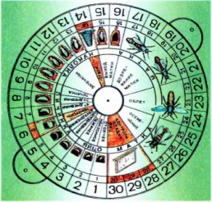

 | Календарь вывода маток 2011

№ ПЧС | яйцо |  |  | личинка |  |  |  |  | куколка |  | матка
 | стоячее | наклонное | лежачее | 1дн | 2дн | контроль | 4дн | 5дн | запечатан (9 дней) | дата отбора | выход матки |  | дозревание матки |  | облет |  | осеменение |  | контроль кладки
17 | 2011-05-18 | 2011-05-19 | 2011-05-20 | 2011-05-21 | 2011-05-22 | 2011-05-23 | 2011-05-24 | 2011-05-25 | 2011-05-26 | 2011-05-31 | 2011-06-01 | 2011-06-02 | 2011-06-03 | 2011-06-07 | 2011-06-08 | 2011-06-10 | 2011-06-11 | 2011-06-13 | 2011-06-14 | 2011-06-16
 |  | 1900-01-01 | 1900-01-02 | 1900-01-03 | 1900-01-04 | 1900-01-05 | 1900-01-06 | 1900-01-07 | 1900-01-08 | 1900-01-13 | 1900-01-14 | 1900-01-15 | 1900-01-16 | 1900-01-20 | 1900-01-21 | 1900-01-23 | 1900-01-24 | 1900-01-26 | 1900-01-27 | 1900-01-29

ввод данных
Календарь вывода маток 2011

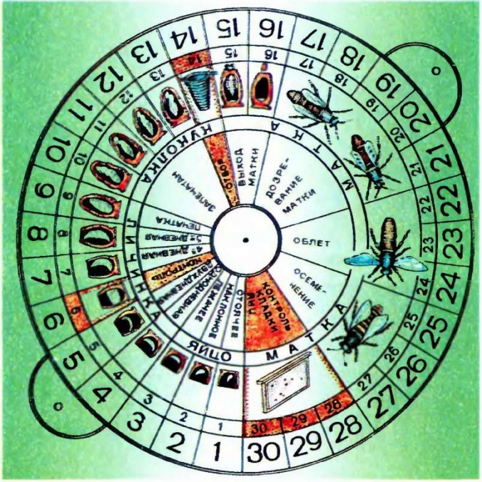

 | исходные данные |  | ввод даты
 | Дата закладки: |  | 2012-06-26

 | Дата отбора маточников: | с | 2012-07-09 | по | 2012-07-10

 | Выход матки: | с | 2012-07-10 | по | 2012-07-11

 | Облет матки: | с | 2012-07-17 | по | 2012-07-19

 | Контроль кладки: | с | 2012-07-23 | по | 2012-07-25

